Hoja1
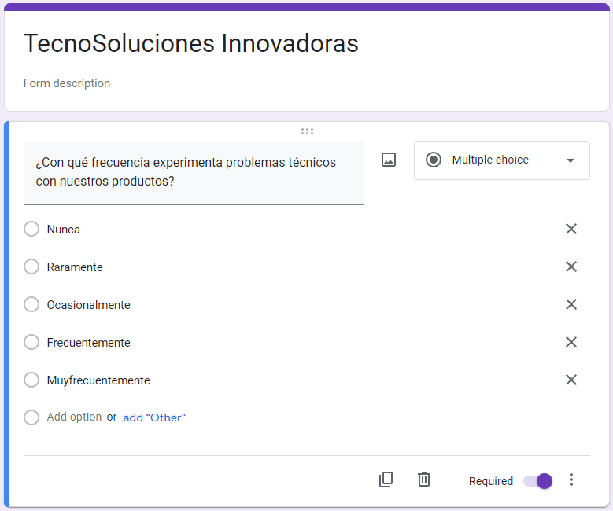
variable: ¿Con qué frecuencia experimenta problemas técnicos con nuestros productos?
Respuestas linea base Grupo A | Respuestas grupo experimental (antes de la solucion tecnologica) Grupo B | Respuestas Grupo experimental (despues de la solucion tecnologica) Grupo C
2 | 4 | 5
1 | 2 | 3
3 | 5 | 5
1 | 3 | 4
3 | 4 | 5
1 | 2 | 3
1 | 1 | 2
2 | 5 | 5
1 | 2 | 3
3 | 3 | 4
4 | 4 | 5
1 | 1 | 2
3 | 5 | 5
1 | 1 | 2
2 | 3 | 4
4 | 5 | 5
1 | 1 | 2
2 | 4 | 5
1 | 3 | 4
1 | 1 | 2
2 | 4 | 5
3 | 5 | 5
1 | 1 | 2
2 | 3 | 4
1 | 1 | 2
2 | 4 | 5

Hoja2
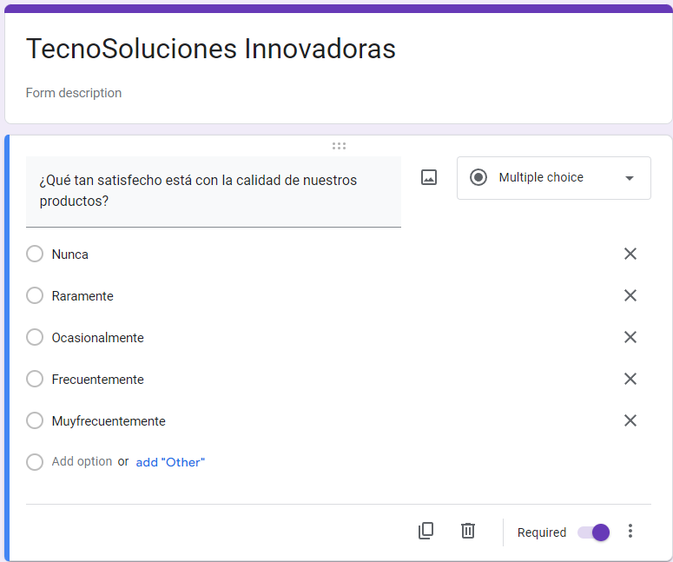
variable: ¿Qué tan satisfecho está con la calidad de nuestros productos?
Respuestas linea base Grupo A | Respuestas grupo experimental (antes de la solucion tecnologica) Grupo B | Respuestas Grupo experimental (despues de la solucion tecnologica) Grupo C
3 | 4 | 5
2 | 3 | 4
1 | 2 | 3
1 | 2 | 3
2 | 2 | 3
1 | 1 | 2
1 | 3 | 4
2 | 3 | 4
1 | 3 | 4
3 | 2 | 3
2 | 1 | 2
2 | 2 | 3
3 | 2 | 3
2 | 2 | 3
2 | 3 | 4
2 | 2 | 3
1 | 2 | 3
2 | 3 | 4
1 | 2 | 3
1 | 2 | 3
2 | 2 | 3
3 | 3 | 4
1 | 2 | 3
2 | 2 | 3
1 | 2 | 3
2 | 2 | 3

Hoja3
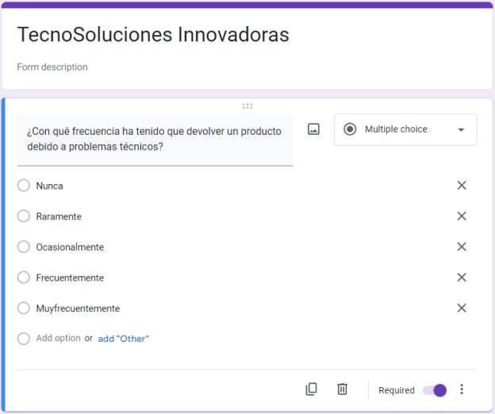
variable: ¿Con qué frecuencia ha tenido que devolver un producto debido a problemas técnicos?
Respuestas linea base Grupo A | Respuestas grupo experimental (antes de la solucion tecnologica) Grupo B | Respuestas Grupo experimental (despues de la solucion tecnologica) Grupo C
2 | 3 | 4
1 | 3 | 4
3 | 2 | 3
1 | 4 | 5
3 | 2 | 3
1 | 3 | 4
1 | 2 | 3
2 | 3 | 4
1 | 2 | 3
3 | 2 | 3
4 | 2 | 3
1 | 2 | 3
3 | 3 | 4
1 | 2 | 3
2 | 2 | 3
4 | 3 | 4
1 | 2 | 3
2 | 2 | 3
1 | 1 | 2
1 | 3 | 4
2 | 2 | 3
3 | 2 | 3
1 | 2 | 3
2 | 3 | 4
1 | 2 | 3
2 | 3 | 4

Hoja4
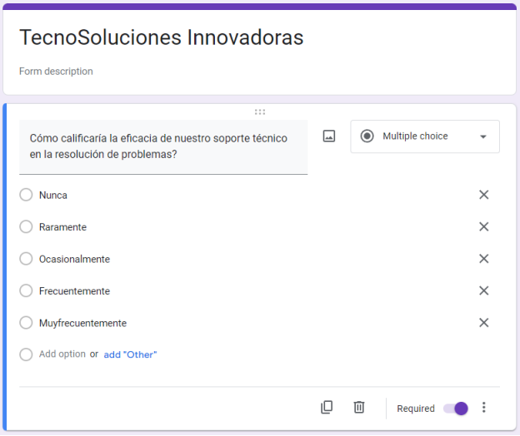
variable: ¿Cómo calificaría la eficacia de nuestro soporte técnico en la resolución de problemas?
Respuestas linea base Grupo A | Respuestas grupo experimental (antes de la solucion tecnologica) Grupo B | Respuestas Grupo experimental (despues de la solucion tecnologica) Grupo C
2 | 3 | 4
2 | 3 | 4
3 | 4 | 5
1 | 2 | 3
2 | 3 | 4
1 | 2 | 3
1 | 2 | 3
2 | 3 | 4
1 | 3 | 4
1 | 2 | 3
4 | 3 | 4
1 | 2 | 3
3 | 4 | 5
1 | 2 | 3
2 | 4 | 5
3 | 4 | 5
1 | 2 | 3
2 | 3 | 4
2 | 3 | 4
1 | 2 | 3
2 | 3 | 4
3 | 4 | 5
1 | 2 | 3
2 | 4 | 5
1 | 2 | 3
2 | 3 | 4

Hoja5
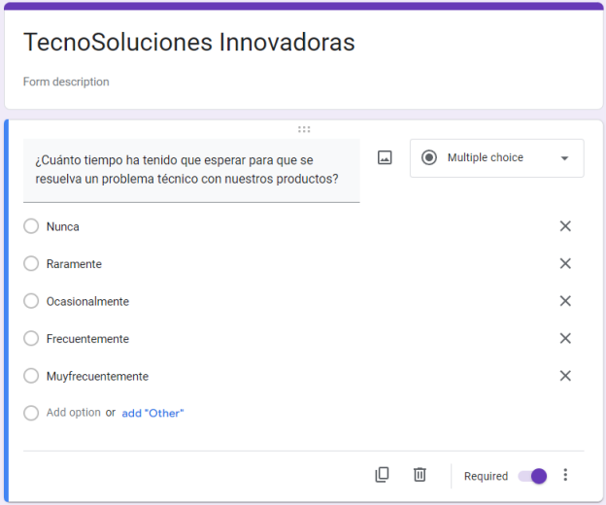
variable: ¿Cuánto tiempo ha tenido que esperar para que se resuelva un problema técnico con nuestros productos?
Respuestas linea base Grupo A | Respuestas grupo experimental (antes de la solucion tecnologica) Grupo B | Respuestas Grupo experimental (despues de la solucion tecnologica) Grupo C
2 | 3 | 4
1 | 2 | 3
3 | 4 | 5
1 | 2 | 3
2 | 3 | 4
1 | 3 | 4
1 | 2 | 3
2 | 3 | 4
1 | 2 | 3
3 | 4 | 5
2 | 3 | 4
1 | 2 | 3
3 | 4 | 5
1 | 2 | 3
2 | 4 | 5
4 | 3 | 4
1 | 2 | 3
2 | 3 | 4
1 | 2 | 3
1 | 2 | 3
2 | 3 | 4
3 | 4 | 5
1 | 2 | 3
2 | 3 | 4
1 | 1 | 2
2 | 4 | 5

Hoja6
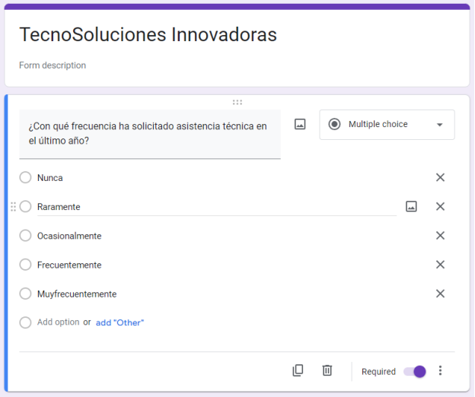
variable: ¿Con qué frecuencia ha solicitado asistencia técnica en el último año?
Respuestas linea base Grupo A | Respuestas grupo experimental (antes de la solucion tecnologica) Grupo B | Respuestas Grupo experimental (despues de la solucion tecnologica) Grupo C
2 | 4 | 5
1 | 2 | 3
3 | 5 | 5
1 | 3 | 4
3 | 4 | 5
1 | 2 | 3
1 | 1 | 2
2 | 5 | 5
1 | 2 | 3
3 | 3 | 4
4 | 3 | 4
1 | 2 | 3
3 | 3 | 4
1 | 2 | 3
2 | 3 | 4
4 | 5 | 5
1 | 2 | 3
2 | 3 | 4
1 | 3 | 4
1 | 1 | 2
2 | 4 | 5
3 | 4 | 5
1 | 2 | 3
2 | 3 | 4
1 | 2 | 3
2 | 4 | 5

